Sheet1
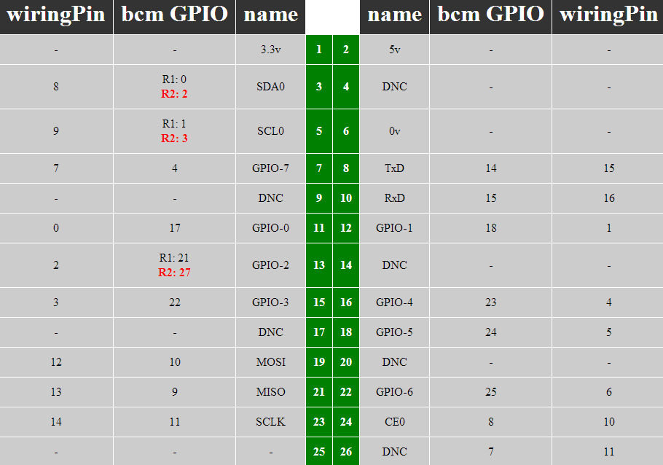
 |  |  | USE | 1 | 3.3 V | 5 V | 2 | USE
 |  | 8 | RTC | 3 | GPIO 2(I2C SDA) | 5 V | 4 | USE
 |  | 9 | RTC | 5 | GPIO 3(I2C SCL) | GND | 6 | USE |  | 红色是显示屏和触摸占用的
 |  | 7 | TEMP | 7 | GPIO 7 | GPIO 14(串口TX) | 8 |  | 15
 |  |  | USE | 9 | GND | GPIO 15(串口RX) | 10 |  | 16 | CONT 1 ~ CONT 4 是直接控制引脚
 |  | 0 | USE | 11 | GPIO 0 | GPIO 1 | 12 | KEY 1 | 1 | TRAN 1 ~ TRAN 2 是2：4译码器输入
 |  | 2 |  | 13 | GPIO 2 | GND | 14 | USE |  | TRANV 3 是译码电路有效信号
 |  | 3 |  | 15 | GPIO 3 | GPIO 4 | 16 | KEY 2 | 4 | KEY 1 ~ KEY 2 是按键控制输入
 |  |  | USE | 17 | 3.3V | GPIO 5 | 18 | USE | 5 | LQ1 液面信号1
 |  | 12 | USE | 19 | GPIO 10(SPI MOSI) | GND | 20 | USE |  | LH2 液面信号2
 |  | 13 | USE | 21 | GPIO 9(SPI MISO) | GPIO 6 | 22 | USE | 6
 |  | 14 | USE | 23 | GPIO 11(SPI SCLK) | GPIO 8(SPI CE0) | 24 | USE | 10 | DS3231占用3、5、7 I2C接口
 |  |  | USE | 25 | GND | GPIO 7(SPI CE1) | 26 | USE | 11
 |  | 30 |  | 27 | ID_SD | ID_SC | 28 |  | 31
 |  | 21 | LQ1 | 29 | GPIO 21 | GND | 30
 |  | 22 | LQ2 | 31 | GPIO 22 | GPIO 26 | 32 | CONT 1 | 26
 |  | 23 | TRAN 1 | 33 | GPIO 23 | GND | 34
 |  | 24 | TRAN 2 | 35 | GPIO 24 | GPIO 27 | 36 | CONT 2 | 27
 |  | 25 | TRANV 3 | 37 | GPIO 25 | GPIO 28 | 38 | CONT 3 | 28
 |  |  |  | 39 | GND | GPIO 29 | 40 | CONT 4 | 29
 |  |  | 使用情况 | 物理引脚 | 功能 | 功能 | 物理引脚 | 使用情况

CONT 1 | CONT 2 | CONT 3 | CONT 4 |  |  | TRAN 1 | TRAN 2 | TRANV 3
1 | 1 | 1 | 1 | 全关 |  | 0 | 0 | 0 | 开 4
1 | 1 | 1 | 0 | 开 4 |  | 0 | 1 | 0 | 开 3
1 | 1 | 0 | 1 | 开 3 |  | 1 | 0 | 0 | 开 2
1 | 0 | 1 | 1 | 开 2 |  | 1 | 1 | 0 | 开 1
0 | 1 | 1 | 1 | 开 1 |  | 0 | 0 | 1 | 无
 |  |  |  |  |  | 0 | 1 | 1 | 无
 |  |  |  |  |  | 1 | 0 | 1 | 无
 |  |  |  |  |  | 1 | 1 | 1 | 无

